Conceptos
Estatura |  |  |  |  | Proporción de hombres que les gusta el futbol
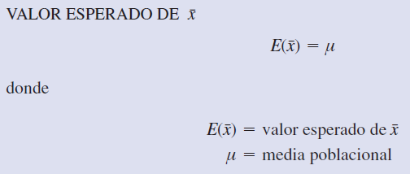
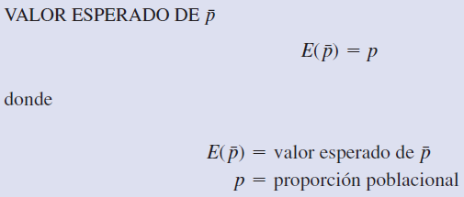

 |  |  |  |  |  |  |  |  | Teorema del límite central aplicado a una proporción muestral

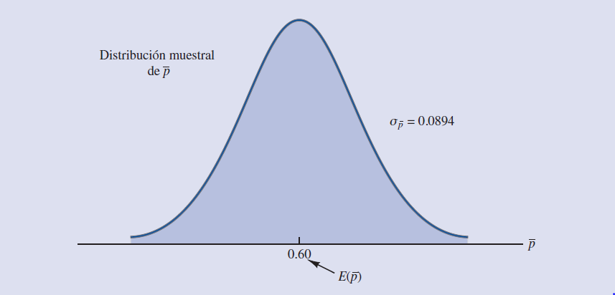

 | Estimador puntual (con n = 50): | 1.6842153003 | x barra |  |  | Estimador puntual (con n = 50): | 0.5 | p barra
 | Estimador puntual (con n = 250): | 1.7057570958 | x barra |  |  | Estimador puntual (con n = 250): | 0.404 | p barra

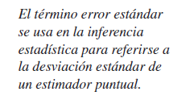
 |  |  |  |  |  |  | np | n(1-p)
 |  |  |  |  |  |  | 25 | 25
 |  |  |  |  |  |  | 101 | 149

 |  | Si no se sabe "σ" se calcula con "s" | Si se sabe "σ" se calcula con "σ"
 | Error estándar (con n = 50): | 0.016634535941 | 0.014142135624 |  |  | Error estándar (con n = 50): | 0.070710678119
 | Error estándar (con n = 250): | 0.0061267969279 | 0.0063245553203 |  |  | Error estándar (con n = 250): | 0.03103443249
 |  |  | <
 | Población | Media de la población es µ
 |  | Desviación estándar de la población es σ

 | Muesta | Media de la muestra es x barra
 |  | Desviación estándar de la muestra es "s" |  | DESVEST.M
 |  |  |  | STDEV.S

Calculo de intervalos
 |  |  |  |  |  | Estatura de mujeres en la UFM |  |  | Nivel de confianza | 0.95 | Z negativo | -1.9599639845
 |  |  |  |  |  | µ = | 162 | cm | α | 0.05 | Z positivo | 1.9599639845
 |  |  |  |  |  | σ = | 10 | cm | α/2 | 0.025
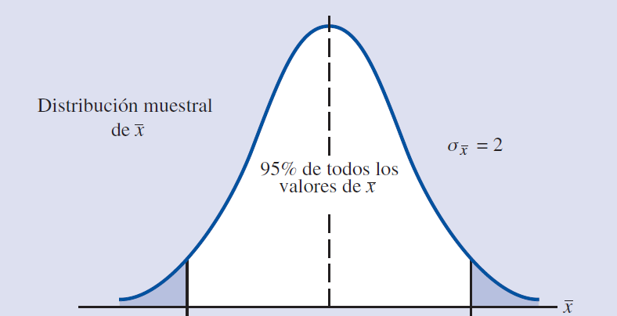
 |  |  |  |  |  | error est. = | 1
 | 1 | 99 | 100 | x barra | Límite inferior | Límite superior
Encuesta 1 | 159.81442939 | 171.61584951 | 171.1491596 | 161.5958816 | 159.63591762 | 163.55584559 | 1 | 949
Encuesta 2 | 150.60730704 | 172.66663147 | 170.68738028 | 160.27312765 | 158.31316366 | 162.23309163 | 1
Encuesta 3 | 161.96519612 | 176.34671096 | 169.89039847 | 162.84890833 | 160.88894435 | 164.80887232 | 1
Encuesta 4 | 153.56537647 | 161.37018226 | 165.55416126 | 163.12648122 | 161.16651723 | 165.0864452 | 1
Encuesta 5 | 163.57507781 | 155.01633198 | 140.99837968 | 161.18517342 | 159.22520943 | 163.1451374 | 1
Encuesta 6 | 161.18954805 | 143.4594088 | 155.7352601 | 162.06121835 | 160.10125437 | 164.02118234 | 1
Encuesta 7 | 157.68615866 | 162.36030804 | 164.96243563 | 163.13500291 | 161.17503892 | 165.09496689 | 1
Encuesta 8 | 163.9493836 | 141.5392973 | 166.44149271 | 161.42417847 | 159.46421449 | 163.38414245 | 1
Encuesta 9 | 154.3954448 | 147.87302688 | 161.72001369 | 163.86046859 | 161.90050461 | 165.82043258 | 1 |  |  |  |  | -1.9599639845 | 1.9599639845
Encuesta 10 | 172.08735871 | 162.3708682 | 143.79496251 | 161.1525746 | 159.19261061 | 163.11253858 | 1
Encuesta 11 | 160.29007978 | 145.94483465 | 153.65943275 | 161.66610546 | 159.70614148 | 163.62606945 | 1
Encuesta 12 | 157.80007739 | 186.05378044 | 171.48630776 | 163.1865575 | 161.22659352 | 165.14652149 | 1
Encuesta 13 | 181.51196869 | 161.08803864 | 150.19556532 | 161.93417171 | 159.97420773 | 163.8941357 | 1
Encuesta 14 | 144.36852394 | 164.40686966 | 175.95449526 | 161.2686352 | 159.30867121 | 163.22859918 | 1
Encuesta 15 | 150.72900543 | 161.26476717 | 146.89100882 | 160.96390042 | 159.00393643 | 162.9238644 | 1
Encuesta 16 | 180.02975595 | 169.08074029 | 137.90600769 | 161.7625595 | 159.80259551 | 163.72252348 | 1
Encuesta 17 | 163.73712068 | 153.73560497 | 162.63817298 | 161.53877749 | 159.57881351 | 163.49874148 | 1
Encuesta 18 | 160.53052994 | 166.29777273 | 169.01689494 | 162.85322121 | 160.89325722 | 164.81318519 | 1
Encuesta 19 | 164.06229332 | 159.32018479 | 169.39008692 | 162.9213602 | 160.96139622 | 164.88132419 | 1
Encuesta 20 | 173.43879574 | 153.63684689 | 152.15506798 | 160.76504473 | 158.80508074 | 162.72500871 | 1
Encuesta 21 | 154.81056402 | 149.28127101 | 164.04806956 | 161.35793358 | 159.3979696 | 163.31789757 | 1
Encuesta 22 | 141.28790193 | 156.20736807 | 142.05530046 | 162.17363812 | 160.21367414 | 164.13360211 | 1
Encuesta 23 | 168.62657815 | 155.82785454 | 161.11526695 | 162.74247415 | 160.78251016 | 164.70243813 | 1
Encuesta 24 | 170.23372657 | 169.2220015 | 154.78281028 | 163.37518149 | 161.41521751 | 165.33514547 | 1
Encuesta 25 | 165.26294058 | 158.11355457 | 144.41115196 | 161.88470728 | 159.92474329 | 163.84467126 | 1
Encuesta 26 | 152.01411942 | 155.13320981 | 181.70434632 | 163.6227284 | 161.66276441 | 165.58269238 | 1
Encuesta 27 | 179.37701597 | 161.21969432 | 156.27861346 | 162.98429991 | 161.02433592 | 164.94426389 | 1
Encuesta 28 | 157.49980655 | 159.72407343 | 186.57438268 | 162.29021629 | 160.3302523 | 164.25018027 | 1
Encuesta 29 | 156.83335417 | 161.92341989 | 164.81966636 | 161.82761301 | 159.86764902 | 163.78757699 | 1
Encuesta 30 | 154.85392816 | 167.02709421 | 171.53956892 | 161.38824637 | 159.42828238 | 163.34821035 | 1
Encuesta 31 | 171.80898467 | 147.98541178 | 157.74668624 | 163.34342325 | 161.38345926 | 165.30338723 | 1
Encuesta 32 | 156.11765412 | 137.59459094 | 175.27428185 | 161.03541811 | 159.07545412 | 162.99538209 | 1
Encuesta 33 | 156.19039207 | 180.99760425 | 160.13499935 | 162.41143169 | 160.4514677 | 164.37139567 | 1
Encuesta 34 | 166.71610217 | 147.97560173 | 166.95727427 | 162.88746769 | 160.9275037 | 164.84743167 | 1
Encuesta 35 | 150.29452546 | 169.62378414 | 168.17228099 | 160.97015329 | 159.0101893 | 162.93011727 | 1
Encuesta 36 | 166.69467691 | 153.46436726 | 165.6056353 | 160.82878119 | 158.86881721 | 162.78874518 | 1
Encuesta 37 | 162.52516862 | 160.2098909 | 158.2809243 | 161.07026598 | 159.11030199 | 163.03022996 | 1
Encuesta 38 | 170.47091877 | 142.69622794 | 155.24959758 | 161.22046863 | 159.26050464 | 163.18043261 | 1
Encuesta 39 | 162.61431257 | 157.42670546 | 175.22865586 | 163.62373548 | 161.66377149 | 165.58369946 | 1
Encuesta 40 | 145.36029677 | 179.07185911 | 178.24181028 | 162.31250616 | 160.35254218 | 164.27247015 | 1
Encuesta 41 | 169.70118421 | 163.96530712 | 153.59444693 | 162.97753156 | 161.01756757 | 164.93749554 | 1
Encuesta 42 | 157.22504668 | 165.74506287 | 165.46638127 | 161.98404068 | 160.0240767 | 163.94400467 | 1
Encuesta 43 | 156.7413188 | 151.21984537 | 172.35693382 | 163.01708418 | 161.0571202 | 164.97704817 | 1
Encuesta 44 | 166.20357669 | 165.02351901 | 163.58733205 | 162.79260404 | 160.83264005 | 164.75256802 | 1
Encuesta 45 | 172.95592926 | 162.94860597 | 169.74774441 | 161.4475535 | 159.48758952 | 163.40751749 | 1
Encuesta 46 | 152.45961812 | 179.70380241 | 167.42616668 | 163.14680638 | 161.18684239 | 165.10677036 | 1
Encuesta 47 | 155.19951266 | 153.34069285 | 166.55249381 | 162.9393314 | 160.97936741 | 164.89929538 | 1
Encuesta 48 | 145.61254483 | 165.75646759 | 160.29216424 | 161.77154403 | 159.81158005 | 163.73150801 | 1
Encuesta 49 | 162.94044046 | 160.55205868 | 147.9219592 | 161.73117563 | 159.77121165 | 163.69113962 | 1
Encuesta 50 | 173.85750187 | 155.34037435 | 144.71482129 | 160.11113591 | 158.15117192 | 162.07109989 | 1
Encuesta 51 | 164.75104408 | 159.97170299 | 158.36399904 | 164.01409527 | 162.05413129 | 165.97405925 | 0
Encuesta 52 | 169.02346788 | 165.55261295 | 162.92238751 | 163.42867163 | 161.46870764 | 165.38863561 | 1
Encuesta 53 | 164.88335436 | 154.87971001 | 158.68868261 | 161.8358971 | 159.87593312 | 163.79586108 | 1
Encuesta 54 | 169.54682499 | 166.51386994 | 172.22464 | 163.41148815 | 161.45152416 | 165.37145213 | 1
Encuesta 55 | 150.36319308 | 160.6125322 | 150.45007288 | 162.41786277 | 160.45789879 | 164.37782676 | 1
Encuesta 56 | 165.46734276 | 158.80014117 | 149.07343898 | 163.46799525 | 161.50803127 | 165.42795924 | 1
Encuesta 57 | 158.12530118 | 151.01086453 | 155.00082241 | 162.93804324 | 160.97807926 | 164.89800723 | 1
Encuesta 58 | 141.99110213 | 168.37720974 | 158.29496195 | 163.17274887 | 161.21278489 | 165.13271286 | 1
Encuesta 59 | 150.74635245 | 157.76553708 | 169.87857036 | 161.14177644 | 159.18181246 | 163.10174043 | 1
Encuesta 60 | 165.11111501 | 176.48891193 | 162.35851564 | 161.63901618 | 159.67905219 | 163.59898016 | 1
Encuesta 61 | 177.71354567 | 151.20897581 | 159.14626746 | 160.66787097 | 158.70790698 | 162.62783495 | 1
Encuesta 62 | 161.53676948 | 155.64117164 | 154.65193483 | 161.58401529 | 159.62405131 | 163.54397928 | 1
Encuesta 63 | 153.80545204 | 157.17368428 | 178.63548992 | 162.88628949 | 160.92632551 | 164.84625348 | 1
Encuesta 64 | 168.56393678 | 163.1321489 | 140.68759842 | 160.80904262 | 158.84907863 | 162.7690066 | 1
Encuesta 65 | 173.39368853 | 155.04048556 | 169.27573397 | 161.74856697 | 159.78860299 | 163.70853096 | 1
Encuesta 66 | 191.63416227 | 159.77021166 | 173.04025051 | 161.56296706 | 159.60300308 | 163.52293105 | 1
Encuesta 67 | 159.2724471 | 140.51278928 | 175.65064679 | 162.31462241 | 160.35465842 | 164.27458639 | 1
Encuesta 68 | 169.83407363 | 180.13237308 | 155.36294954 | 162.973316 | 161.01335202 | 164.93327999 | 1
Encuesta 69 | 175.63178747 | 154.68693199 | 153.70903886 | 161.4559113 | 159.49594732 | 163.41587529 | 1
Encuesta 70 | 168.48143658 | 165.93918855 | 174.05831385 | 161.77912212 | 159.81915814 | 163.73908611 | 1
Encuesta 71 | 170.48790692 | 184.0452658 | 150.69459445 | 162.73195512 | 160.77199113 | 164.6919191 | 1
Encuesta 72 | 166.08355482 | 157.81477118 | 164.18735186 | 161.70686395 | 159.74689997 | 163.66682794 | 1
Encuesta 73 | 166.03063387 | 162.53085457 | 158.35518874 | 162.21720326 | 160.25723928 | 164.17716725 | 1
Encuesta 74 | 177.48783318 | 164.99240265 | 161.95827723 | 162.81175845 | 160.85179447 | 164.77172244 | 1
Encuesta 75 | 163.6069692 | 143.0630787 | 144.01420427 | 160.2814133 | 158.32144931 | 162.24137728 | 1
Encuesta 76 | 150.42862464 | 149.47296881 | 159.46436961 | 162.7036967 | 160.74373271 | 164.66366068 | 1
Encuesta 77 | 142.85454671 | 163.56435861 | 161.44615871 | 162.27627254 | 160.31630855 | 164.23623652 | 1
Encuesta 78 | 160.29532645 | 179.70535197 | 156.80783601 | 162.97957138 | 161.0196074 | 164.93953537 | 1
Encuesta 79 | 163.55087388 | 155.08728892 | 164.76023486 | 163.22085144 | 161.26088746 | 165.18081543 | 1
Encuesta 80 | 168.50117509 | 153.04046578 | 173.05581387 | 161.59043214 | 159.63046816 | 163.55039612 | 1
Encuesta 81 | 159.08478175 | 152.11881048 | 164.26327618 | 160.806349 | 158.84638502 | 162.76631299 | 1
Encuesta 82 | 166.26349198 | 153.95385591 | 169.1890468 | 161.57738569 | 159.6174217 | 163.53734967 | 1
Encuesta 83 | 170.7914974 | 166.69676289 | 158.03046678 | 161.37679908 | 159.4168351 | 163.33676306 | 1
Encuesta 84 | 167.0218303 | 160.2673171 | 163.12222686 | 163.12355157 | 161.16358758 | 165.08351555 | 1
Encuesta 85 | 152.98344518 | 162.89895649 | 156.20704146 | 161.59409165 | 159.63412767 | 163.55405564 | 1
Encuesta 86 | 175.4816276 | 164.51417443 | 156.3821289 | 164.02112162 | 162.06115763 | 165.9810856 | 0
Encuesta 87 | 169.66150797 | 155.26719516 | 147.9582892 | 162.96493841 | 161.00497442 | 164.92490239 | 1
Encuesta 88 | 189.4850696 | 160.0469887 | 158.2518827 | 161.217966 | 159.25800201 | 163.17792998 | 1
Encuesta 89 | 151.35378025 | 161.34374519 | 162.27839099 | 162.4215045 | 160.46154051 | 164.38146848 | 1
Encuesta 90 | 161.0977734 | 150.24016198 | 160.06575966 | 161.82703559 | 159.86707161 | 163.78699958 | 1
Encuesta 91 | 178.21210032 | 151.0714865 | 162.12385167 | 162.2470607 | 160.28709672 | 164.20702469 | 1
Encuesta 92 | 165.28047313 | 150.7789842 | 171.11340225 | 162.6079389 | 160.64797492 | 164.56790289 | 1
Encuesta 93 | 160.30381845 | 168.48489949 | 155.46642165 | 161.06967529 | 159.1097113 | 163.02963927 | 1
Encuesta 94 | 176.87573597 | 157.02714806 | 157.30679065 | 159.97702626 | 158.01706227 | 161.93699024 | 0
Encuesta 95 | 148.43594615 | 164.06711221 | 157.37874568 | 162.5788173 | 160.61885331 | 164.53878128 | 1
Encuesta 96 | 135.54701953 | 174.60855434 | 145.90163686 | 163.16322475 | 161.20326077 | 165.12318874 | 1
Encuesta 97 | 167.2117692 | 155.63932163 | 173.89289015 | 161.96604167 | 160.00607769 | 163.92600566 | 1
Encuesta 98 | 170.34175683 | 152.17897573 | 158.94051872 | 160.85055171 | 158.89058772 | 162.81051569 | 1
Encuesta 99 | 164.07296824 | 165.98268443 | 153.21508563 | 162.43507694 | 160.47511295 | 164.39504092 | 1
Encuesta 100 | 169.83996377 | 183.6618328 | 164.23586003 | 163.18352926 | 161.22356527 | 165.14349324 | 1
Encuesta 101 | 163.84649276 | 156.91890085 | 167.89817612 | 162.02710834 | 160.06714435 | 163.98707232 | 1
Encuesta 102 | 156.35309508 | 172.92278104 | 155.29243674 | 161.61937958 | 159.6594156 | 163.57934357 | 1
Encuesta 103 | 166.75712593 | 157.853984 | 162.76317915 | 161.14403499 | 159.184071 | 163.10399897 | 1
Encuesta 104 | 154.81711838 | 161.64398454 | 173.11235977 | 160.53705994 | 158.57709596 | 162.49702393 | 1
Encuesta 105 | 156.54894546 | 168.89010721 | 156.20282269 | 161.09674787 | 159.13678388 | 163.05671185 | 1
Encuesta 106 | 157.11444631 | 174.13659289 | 165.47879169 | 163.13136465 | 161.17140067 | 165.09132863 | 1
...

